各話登場
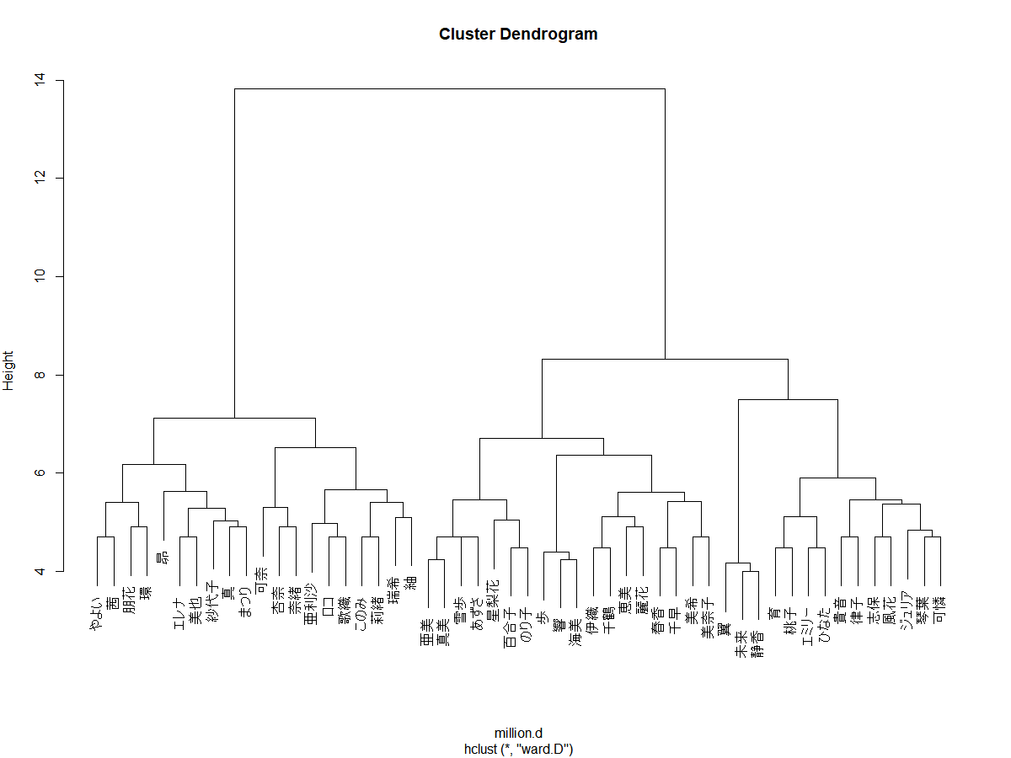
...
 |  |  |  |  |  |  |  |  |  |  | あずさ | 亜美 | 真美 | 響 | 未来 | 静香 | 翼 | 琴葉 | エレナ | 美奈子 | 恵美 | まつり | 星梨花 | 茜 | 杏奈 | ロコ | 百合子 | 紗代子 | 亜利沙 | 海美 | 育 | 朋花 | エミリー | 志保 | 歩 | ひなた | 可奈 | 奈緒 | 千鶴 | このみ | 環 | 風花 | 美也 | のり子 | 瑞希 | 可憐 | 莉緒 | 昴 | 麗花 | 桃子 | ジュリア | 紬 | 歌織 | 詩花 | 玲音 | 合計
 |  |  |  |  |  |  |  |  |  |  | 0 | 0 | 1 | 0 | 1 | 0 | 0 | 0 | 1 | 0 | 0 | 0 | 0 | 0 | 0 | 0 | 0 | 0 | 0 | 0 | 0 | 0 | 0 | 0 | 0 | 0 | 0 | 0 | 0 | 1 | 0 | 0 | 0 | 0 | 0 | 0 | 0 | 1 | 0 | 0 | 0 | 0 | 0 | 0 | 0 | 5
 |  |  |  |  |  |  |  |  |  |  | 0 | 1 | 0 | 0 | 0 | 0 | 0 | 0 | 0 | 0 | 0 | 0 | 0 | 0 | 0 | 1 | 0 | 0 | 0 | 0 | 1 | 0 | 0 | 0 | 0 | 0 | 0 | 0 | 0 | 0 | 0 | 0 | 1 | 0 | 0 | 0 | 0 | 0 | 0 | 0 | 0 | 0 | 0 | 0 | 0 | 5
 |  |  |  |  |  |  |  |  |  |  | 0 | 0 | 0 | 0 | 0 | 0 | 0 | 0 | 0 | 0 | 0 | 0 | 0 | 0 | 0 | 0 | 0 | 0 | 0 | 0 | 0 | 0 | 0 | 0 | 0 | 1 | 0 | 0 | 1 | 0 | 0 | 0 | 0 | 0 | 0 | 0 | 0 | 0 | 0 | 0 | 0 | 0 | 0 | 0 | 0 | 5
 |  |  |  |  |  |  |  |  |  |  | 0 | 0 | 0 | 0 | 0 | 0 | 0 | 0 | 0 | 0 | 1 | 0 | 0 | 0 | 0 | 0 | 0 | 0 | 0 | 0 | 0 | 0 | 0 | 0 | 0 | 0 | 1 | 0 | 0 | 0 | 0 | 0 | 0 | 0 | 0 | 0 | 0 | 0 | 1 | 0 | 0 | 0 | 0 | 0 | 0 | 5
 |  |  |  |  |  |  |  |  |  |  | 0 | 0 | 0 | 1 | 0 | 0 | 1 | 0 | 0 | 0 | 0 | 0 | 0 | 0 | 0 | 0 | 0 | 0 | 0 | 0 | 0 | 0 | 0 | 0 | 0 | 0 | 0 | 0 | 0 | 0 | 0 | 0 | 0 | 0 | 1 | 0 | 0 | 0 | 0 | 0 | 0 | 1 | 0 | 0 | 0 | 5
 |  |  |  |  |  |  |  |  |  |  | 0 | 0 | 1 | 0 | 0 | 0 | 1 | 0 | 0 | 0 | 1 | 0 | 0 | 0 | 0 | 0 | 0 | 0 | 0 | 0 | 0 | 0 | 0 | 0 | 0 | 0 | 0 | 1 | 0 | 0 | 0 | 0 | 0 | 0 | 0 | 0 | 0 | 0 | 0 | 0 | 0 | 0 | 0 | 0 | 0 | 5
 |  |  |  |  |  |  |  |  |  |  | 0 | 0 | 0 | 0 | 0 | 0 | 0 | 0 | 0 | 0 | 0 | 0 | 0 | 0 | 0 | 0 | 0 | 0 | 1 | 0 | 0 | 0 | 0 | 0 | 0 | 0 | 1 | 0 | 0 | 0 | 0 | 0 | 0 | 0 | 0 | 0 | 0 | 0 | 0 | 0 | 0 | 0 | 0 | 0 | 0 | 5
 |  |  |  |  |  |  |  |  |  |  | 0 | 0 | 0 | 0 | 0 | 0 | 0 | 0 | 0 | 0 | 0 | 0 | 1 | 0 | 1 | 0 | 0 | 0 | 0 | 1 | 0 | 0 | 0 | 0 | 0 | 0 | 0 | 0 | 1 | 0 | 0 | 0 | 0 | 0 | 0 | 0 | 0 | 0 | 0 | 0 | 0 | 0 | 0 | 0 | 0 | 5
 |  |  |  |  |  |  |  |  |  |  | 1 | 0 | 0 | 0 | 1 | 0 | 0 | 0 | 0 | 0 | 0 | 0 | 0 | 0 | 0 | 1 | 0 | 0 | 1 | 0 | 0 | 1 | 0 | 0 | 0 | 0 | 0 | 0 | 0 | 0 | 0 | 0 | 0 | 0 | 0 | 0 | 0 | 0 | 0 | 0 | 0 | 0 | 0 | 0 | 0 | 5
 |  |  |  |  |  |  |  |  |  |  | 0 | 0 | 0 | 0 | 0 | 0 | 0 | 0 | 0 | 0 | 0 | 0 | 0 | 0 | 0 | 0 | 1 | 0 | 0 | 0 | 0 | 0 | 0 | 0 | 0 | 0 | 0 | 1 | 1 | 0 | 0 | 0 | 0 | 0 | 0 | 0 | 0 | 0 | 0 | 0 | 0 | 0 | 0 | 0 | 0 | 5
 |  |  |  |  |  |  |  |  |  |  | 0 | 0 | 0 | 0 | 0 | 0 | 0 | 0 | 0 | 1 | 0 | 0 | 0 | 0 | 0 | 0 | 0 | 0 | 0 | 0 | 0 | 0 | 0 | 0 | 0 | 0 | 0 | 0 | 0 | 1 | 0 | 0 | 0 | 0 | 0 | 0 | 0 | 0 | 0 | 0 | 0 | 0 | 0 | 0 | 0 | 5
 |  |  |  |  |  |  |  |  |  |  | 0 | 0 | 0 | 0 | 0 | 0 | 0 | 1 | 0 | 0 | 0 | 0 | 0 | 0 | 0 | 0 | 1 | 0 | 0 | 0 | 0 | 0 | 0 | 0 | 0 | 0 | 0 | 0 | 0 | 0 | 0 | 0 | 0 | 0 | 0 | 0 | 1 | 0 | 1 | 0 | 0 | 0 | 0 | 0 | 0 | 5
 |  |  |  |  |  |  |  |  |  |  | 0 | 0 | 1 | 0 | 0 | 0 | 1 | 0 | 0 | 0 | 0 | 0 | 0 | 1 | 0 | 0 | 0 | 0 | 0 | 0 | 0 | 0 | 0 | 0 | 0 | 1 | 0 | 0 | 0 | 0 | 0 | 0 | 0 | 0 | 0 | 0 | 0 | 0 | 0 | 0 | 0 | 0 | 0 | 0 | 0 | 5
 |  |  |  |  |  |  |  |  |  |  | 0 | 0 | 0 | 0 | 0 | 1 | 0 | 0 | 0 | 0 | 0 | 0 | 0 | 0 | 0 | 0 | 0 | 0 | 0 | 0 | 0 | 0 | 0 | 1 | 0 | 0 | 0 | 0 | 0 | 0 | 0 | 1 | 0 | 0 | 0 | 0 | 0 | 0 | 0 | 0 | 0 | 0 | 1 | 0 | 0 | 5
 |  |  |  |  |  |  |  |  |  |  | 0 | 1 | 0 | 0 | 0 | 0 | 0 | 0 | 0 | 0 | 0 | 0 | 0 | 0 | 0 | 1 | 0 | 0 | 0 | 0 | 0 | 0 | 1 | 0 | 0 | 0 | 0 | 0 | 0 | 0 | 0 | 0 | 0 | 0 | 0 | 0 | 0 | 0 | 0 | 1 | 0 | 0 | 0 | 0 | 0 | 5
 |  |  |  |  |  |  |  |  |  |  | 0 | 0 | 0 | 0 | 0 | 0 | 0 | 0 | 0 | 0 | 0 | 1 | 0 | 0 | 0 | 0 | 0 | 1 | 0 | 0 | 0 | 0 | 0 | 0 | 0 | 0 | 0 | 0 | 0 | 0 | 0 | 0 | 0 | 0 | 0 | 1 | 1 | 0 | 0 | 0 | 0 | 0 | 0 | 0 | 0 | 5
 |  |  |  |  |  |  |  |  |  |  | 0 | 0 | 0 | 0 | 0 | 0 | 0 | 0 | 1 | 0 | 0 | 0 | 0 | 0 | 0 | 0 | 0 | 0 | 0 | 0 | 0 | 0 | 0 | 0 | 1 | 0 | 1 | 0 | 0 | 0 | 0 | 0 | 0 | 0 | 0 | 0 | 0 | 0 | 0 | 0 | 0 | 0 | 0 | 0 | 0 | 5
 |  |  |  |  |  |  |  |  |  |  | 0 | 1 | 0 | 0 | 0 | 0 | 0 | 0 | 0 | 0 | 0 | 0 | 0 | 1 | 1 | 0 | 0 | 0 | 0 | 1 | 0 | 0 | 0 | 0 | 0 | 0 | 0 | 0 | 0 | 0 | 0 | 0 | 0 | 0 | 1 | 0 | 0 | 0 | 0 | 0 | 0 | 0 | 0 | 0 | 0 | 5
 |  |  |  |  |  |  |  |  |  |  | 1 | 0 | 1 | 0 | 1 | 0 | 0 | 0 | 0 | 0 | 0 | 0 | 0 | 0 | 0 | 0 | 0 | 0 | 0 | 0 | 0 | 0 | 0 | 0 | 0 | 0 | 0 | 0 | 0 | 0 | 0 | 0 | 0 | 0 | 0 | 0 | 0 | 0 | 0 | 0 | 0 | 1 | 1 | 0 | 0 | 5
 |  |  |  |  |  |  |  |  |  |  | 0 | 0 | 0 | 0 | 0 | 0 | 0 | 0 | 0 | 0 | 1 | 0 | 0 | 0 | 0 | 0 | 0 | 0 | 0 | 0 | 0 | 0 | 0 | 0 | 0 | 0 | 0 | 1 | 0 | 1 | 0 | 0 | 0 | 0 | 0 | 0 | 0 | 0 | 1 | 0 | 0 | 0 | 0 | 0 | 0 | 5
 |  |  |  |  |  |  |  |  |  |  | 0 | 0 | 0 | 0 | 0 | 0 | 0 | 0 | 1 | 1 | 0 | 0 | 0 | 0 | 0 | 0 | 0 | 0 | 0 | 0 | 0 | 0 | 0 | 0 | 0 | 0 | 0 | 0 | 0 | 0 | 1 | 0 | 0 | 0 | 0 | 0 | 0 | 0 | 0 | 0 | 0 | 0 | 1 | 0 | 0 | 5
 |  |  |  |  |  |  |  |  |  |  | 0 | 0 | 0 | 0 | 0 | 0 | 0 | 0 | 0 | 0 | 0 | 0 | 0 | 0 | 1 | 0 | 0 | 1 | 0 | 0 | 1 | 0 | 0 | 0 | 0 | 0 | 0 | 0 | 0 | 0 | 0 | 1 | 0 | 0 | 0 | 0 | 0 | 0 | 0 | 0 | 0 | 0 | 0 | 0 | 0 | 5
 |  |  |  |  |  |  |  |  |  |  | 0 | 0 | 0 | 0 | 0 | 0 | 0 | 0 | 0 | 0 | 0 | 0 | 1 | 0 | 0 | 0 | 0 | 0 | 0 | 0 | 0 | 0 | 0 | 0 | 0 | 1 | 0 | 0 | 1 | 1 | 0 | 1 | 0 | 0 | 0 | 0 | 0 | 0 | 0 | 0 | 0 | 0 | 0 | 0 | 0 | 5
 |  |  |  |  |  |  |  |  |  |  | 0 | 0 | 0 | 1 | 0 | 0 | 0 | 0 | 0 | 0 | 0 | 0 | 0 | 0 | 0 | 0 | 0 | 0 | 0 | 0 | 0 | 0 | 0 | 0 | 0 | 0 | 1 | 0 | 0 | 0 | 0 | 0 | 0 | 0 | 0 | 1 | 0 | 0 | 0 | 0 | 0 | 0 | 0 | 0 | 0 | 5
 |  |  |  |  |  |  |  |  |  |  | 0 | 0 | 0 | 0 | 0 | 0 | 0 | 1 | 0 | 0 | 0 | 0 | 0 | 0 | 1 | 0 | 0 | 0 | 0 | 0 | 0 | 0 | 0 | 0 | 0 | 0 | 0 | 0 | 0 | 0 | 1 | 0 | 0 | 0 | 0 | 0 | 0 | 0 | 0 | 0 | 0 | 0 | 0 | 0 | 0 | 5
 |  |  |  |  |  |  |  |  |  |  | 0 | 0 | 0 | 0 | 0 | 0 | 1 | 0 | 0 | 0 | 0 | 0 | 0 | 0 | 0 | 0 | 0 | 0 | 0 | 0 | 0 | 1 | 0 | 1 | 0 | 0 | 0 | 0 | 0 | 0 | 0 | 0 | 0 | 0 | 0 | 0 | 0 | 1 | 0 | 0 | 1 | 0 | 0 | 0 | 0 | 5
 |  |  |  |  |  |  |  |  |  |  | 0 | 0 | 0 | 0 | 0 | 0 | 0 | 0 | 0 | 0 | 0 | 0 | 0 | 0 | 0 | 1 | 1 | 0 | 0 | 0 | 0 | 0 | 0 | 0 | 0 | 0 | 0 | 0 | 0 | 0 | 0 | 0 | 1 | 0 | 0 | 0 | 0 | 1 | 0 | 0 | 0 | 0 | 0 | 0 | 0 | 5
135 | 第135話 The keys to the heart was already in hand. | 0 | 1 | 0 | 0 | 1 | 1 | 0 | 0 | 0 | 0 | 0 | 0 | 0 | 0 | 0 | 0 | 0 | 0 | 0 | 0 | 0 | 0 | 0 | 0 | 0 | 0 | 0 | 0 | 0 | 0 | 0 | 0 | 0 | 0 | 0 | 1 | 0 | 0 | 0 | 0 | 0 | 0 | 0 | 0 | 0 | 0 | 0 | 0 | 1 | 0 | 0 | 0 | 0 | 0 | 5
136 | 第136話 君が見ていてくれたから | 0 | 0 | 0 | 1 | 0 | 0 | 1 | 0 | 0 | 0 | 1 | 0 | 0 | 0 | 1 | 0 | 0 | 1 | 0 | 0 | 0 | 0 | 0 | 0 | 0 | 0 | 0 | 0 | 0 | 0 | 0 | 0 | 0 | 0 | 0 | 0 | 0 | 0 | 0 | 0 | 0 | 0 | 0 | 0 | 0 | 0 | 0 | 0 | 0 | 0 | 0 | 0 | 0 | 0 | 5
137 | 第137話 さざ波を受けて飛べ | 0 | 0 | 0 | 0 | 0 | 0 | 0 | 1 | 0 | 0 | 0 | 0 | 0 | 0 | 0 | 0 | 0 | 0 | 0 | 0 | 0 | 0 | 0 | 0 | 0 | 0 | 0 | 1 | 0 | 0 | 0 | 0 | 0 | 0 | 1 | 0 | 0 | 0 | 0 | 0 | 0 | 0 | 1 | 0 | 0 | 0 | 0 | 0 | 0 | 0 | 1 | 0 | 0 | 0 | 5
138 | 第138話 私とあなたのプリンセス | 0 | 0 | 0 | 0 | 0 | 0 | 0 | 0 | 0 | 0 | 0 | 1 | 0 | 0 | 0 | 0 | 0 | 0 | 0 | 0 | 1 | 0 | 0 | 0 | 0 | 0 | 0 | 0 | 1 | 0 | 0 | 1 | 0 | 0 | 0 | 0 | 0 | 0 | 0 | 0 | 0 | 0 | 0 | 1 | 0 | 0 | 0 | 0 | 0 | 0 | 0 | 0 | 0 | 0 | 5
139 | 第139話 終わりのないキセキ | 0 | 0 | 0 | 0 | 0 | 0 | 0 | 0 | 0 | 0 | 0 | 0 | 0 | 0 | 0 | 0 | 0 | 1 | 0 | 0 | 0 | 0 | 0 | 0 | 0 | 0 | 1 | 0 | 0 | 0 | 0 | 1 | 0 | 0 | 0 | 0 | 1 | 0 | 0 | 1 | 0 | 1 | 0 | 0 | 1 | 0 | 0 | 0 | 0 | 0 | 1 | 0 | 0 | 0 | 8
140 | 第140話 どうせ恋をするのなら | 0 | 1 | 0 | 0 | 0 | 0 | 0 | 0 | 0 | 0 | 1 | 0 | 0 | 1 | 0 | 0 | 0 | 0 | 0 | 0 | 0 | 0 | 0 | 0 | 0 | 0 | 0 | 0 | 0 | 0 | 1 | 0 | 0 | 0 | 0 | 0 | 0 | 0 | 0 | 0 | 0 | 0 | 0 | 1 | 0 | 0 | 0 | 0 | 0 | 0 | 0 | 0 | 0 | 0 | 5
141 | 第141話 春待つ蕾の見る夢は | 0 | 0 | 0 | 0 | 0 | 0 | 0 | 1 | 0 | 0 | 0 | 0 | 0 | 0 | 0 | 0 | 0 | 0 | 0 | 0 | 1 | 0 | 0 | 0 | 0 | 0 | 1 | 0 | 0 | 0 | 0 | 0 | 0 | 1 | 1 | 0 | 0 | 0 | 0 | 0 | 0 | 0 | 0 | 0 | 0 | 0 | 0 | 0 | 0 | 0 | 0 | 0 | 0 | 0 | 5
142 | 第142話 君の心のフィルムに | 0 | 0 | 0 | 0 | 0 | 1 | 0 | 0 | 1 | 0 | 0 | 0 | 0 | 0 | 0 | 0 | 0 | 0 | 0 | 0 | 0 | 0 | 1 | 0 | 0 | 0 | 0 | 0 | 0 | 0 | 0 | 0 | 0 | 0 | 0 | 0 | 1 | 0 | 0 | 0 | 0 | 0 | 0 | 0 | 0 | 1 | 0 | 0 | 0 | 0 | 0 | 0 | 0 | 0 | 5
 |  | 13 | 12 | 13 | 13 | 16 | 16 | 14 | 14 | 15 | 13 | 13 | 14 | 13 | 15 | 14 | 15 | 14 | 16 | 13 | 14 | 15 | 14 | 15 | 15 | 15 | 14 | 16 | 15 | 14 | 14 | 16 | 14 | 14 | 14 | 15 | 16 | 16 | 13 | 15 | 16 | 15 | 16 | 14 | 16 | 15 | 16 | 17 | 13 | 14 | 14 | 16 | 15 | 0 | 0

 | 合計
1 | 4
2 | 5
3 | 4
4 | 4
5 | 4
6 | 4
7 | 5
8 | 4
9 | 4
10 | 9
11 | 3
12 | 4
13 | 5
14 | 3
15 | 5
16 | 5
17 | 5
18 | 4
19 | 5
20 | 5
21 | 5
22 | 5
23 | 3
24 | 5
25 | 5
26 | 5
27 | 5
28 | 5
29 | 4
30 | 18
31 | 5
32 | 5
33 | 5
34 | 5
35 | 5
36 | 5
37 | 5
38 | 5
39 | 5
40 | 5
41 | 5
42 | 5
43 | 5
44 | 5
45 | 5
46 | 5
47 | 5
48 | 5
49 | 5
50 | 5
...

